Oppgave 9
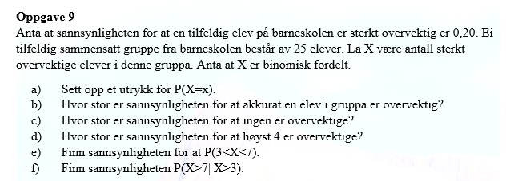
X er antall sterkt overvektige elever

a)
X∼Bin(25,0.2)

b) P(X=1)= | 0.0236
Svar: Sannsynligheten for at akkurat en elev i gruppa er overvektig er ca.2,36%

c) P(X=0)= | 0.0038
Svar: Sannsynligheten for at ingen er overvektige er ca.0,38%

d) P(X≤4)= | 0.4207
Svar: Sannsynligheten for at høyst 4 er overvektige er ca.42,07%

e) P(3<X<7)=P(4≤X≤6)=P(X=4)+P(X=5)+P(X=6)= |  |  | 0.5460
Svar: P(3<X<7)≈54,6%

f)
 |  |  | X>7|X>3 gir oss X>7

P(X>7|X>3)=P(X>7)=1-P(X≤7)= |  | 0.1091
Svar: P(X>7|X>3)≈10,91%

